Sheet1
 | Setup Drop Down List

 |  |  |  |  |  | ประเภท Field เป็นแบบตัวเลข 1,000,000.00 ( Numeric ทศนิยม 2 ตำแหน่ง )
 |  |  |  |  |  | Status ให้ไปอยู่ใน Setup Database ด้วย เพื่อเพิ่ม Drop Down ได้

 |  |  |  |  |  | เปลี่ยนเป็น Save | ลองกดดูไม่เห็นมีอะไร Reset ปุ่มนี้น่าจะเป็น Back หรือเปล่า
 |  |  |  |  |  | เพราะลองกดดู จะเข้าสู่การ Save

 |  |  |  |  |  | เปลี่ยนเป็น Contact Name

 |  |  |  |  |  | ต้องกดและเข้าไปแก้ไขได้

 |  |  |  |  | ชื่อบริษัทลูกค้า ต้องขึ้นมาเลย โดยดึงจาก Field บน

เปลี่ยนเป็น |  | Contact Detail
 |  |  | Employees
 |  |  | Supplier Contact
 |  |  | Customer Contact

 |  |  |  |  | ชื่อบริษัทลูกค้า กับ Factory Customer ต่างกันยังไง
 |  |  |  |  | นาจะเอาออกนะ ชื่อบริษัทลูกค้า
 |  |  |  |  | อันนี้น่าจะเหมือนกั Supplier

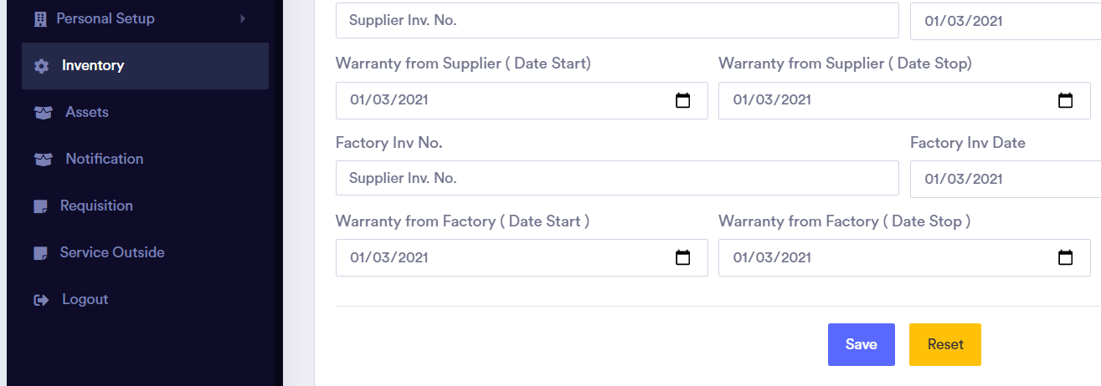

 |  |  |  |  |  | เป็นปุ่ม Back หรือเปล่า

 |  |  |  | น่าจะเป็น Drop Down Link กับ Supplier หรือเปล่า

8-3-21
1

 | Factory Status |  |  |  | Factory Type |  | Add New Factory Status

2

 |  |  | บริษัทของ Owner ต่างกัน คือ Vision และ Codeex จะมีพนักงานตางกัน

3

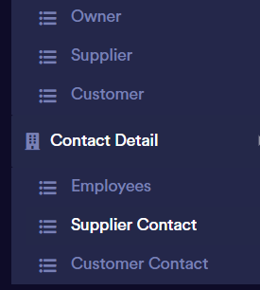
 |  | เอา 2 windows มาไว้หน้าเดียวกัน

 |  | ของทั้ง 3

4

 |  |  |  | สลับ
 |  |  |  | Field ชื่อบริษัท Supplier |  | เนื่องจากเป็นการ add nvoice
 |  |  |  | Field นี้ ควรเป็น Drop Down จากตาราง Supplier
 |  |  |  | Supplier Contact ควรเป็น Drop Down จากชื่อบริษัท Supplier

5

 |  | กด Add Inventory แล้วไม่มีอไรขึ้นมา

6

 | สลับตำแหน่งและลำดับการคีย์
 | หน้าต่างนี้ควรจะมี Model มาด้วย เพราะเราสร้างใบเบิกเพื่อไปซ่อมเครื่องอะไร และเป็น Drop Down List
 | Field นี้น่าจะเป็น S/N ถ้ามี Model อยู่ในนี้แล้ว และต้องเป็น Drop Down list สำหรับเครื่องที่มีอยู่ในลูกค้ารายนี้

